2.Pivot VC
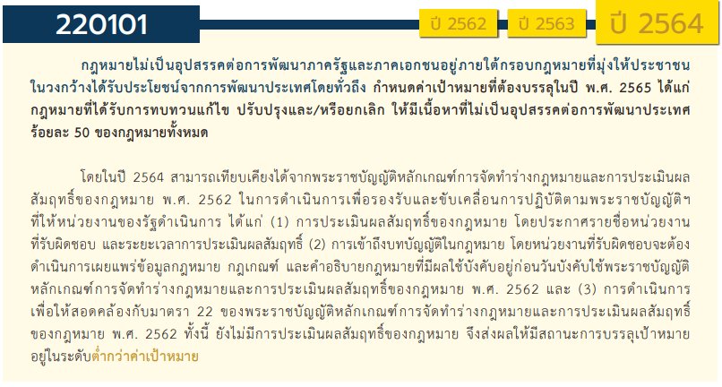
องค์ประกอบ/ปัจจัย | ปีงบประมาณ
 | 2559 | 2561 | 2562 | 2563 | 2564 | 2565 | 2566 | รวมจำนวนโครงการทั้งหมด
220101V01 |  | 2 | 2 | 4 | 11 | 11 | 1 | 31
220101F0101 |  |  | 1 |  | 1 | 2 |  | 4
220101F0102 |  | 1 |  | 2 | 2 | 2 |  | 7
220101F0103 |  | 1 | 1 | 2 | 8 | 7 | 1 | 20
220101V02 | 2 | 5 | 11 | 19 | 3 | 5 | 1 | 46
220101F0201 |  |  | 4 | 3 | 1 | 2 |  | 10
220101F0202 | 1 | 1 | 2 | 3 | 1 | 1 |  | 9
220101F0203 | 1 | 2 | 5 | 9 | 1 | 2 | 1 | 21
220101F0204 |  | 2 |  | 4 |  |  |  | 6
220101V03 |  |  | 5 | 9 | 10 | 3 |  | 27
220101F0301 |  |  | 3 | 5 | 8 | 3 |  | 19
220101F0302 |  |  |  | 2 | 2 |  |  | 4
220101F0303 |  |  | 2 | 2 |  |  |  | 4
220101V04 |  | 5 | 10 | 12 | 13 | 11 |  | 51
220101F0401 |  | 2 | 1 | 2 |  |  |  | 5
220101F0402 |  | 2 | 6 | 5 | 5 | 3 |  | 21
220101F0403 |  |  |  | 4 | 3 | 4 |  | 11
220101F0404 |  | 1 | 1 |  | 1 | 1 |  | 4
220101F0405 |  |  | 2 | 1 | 4 | 3 |  | 10
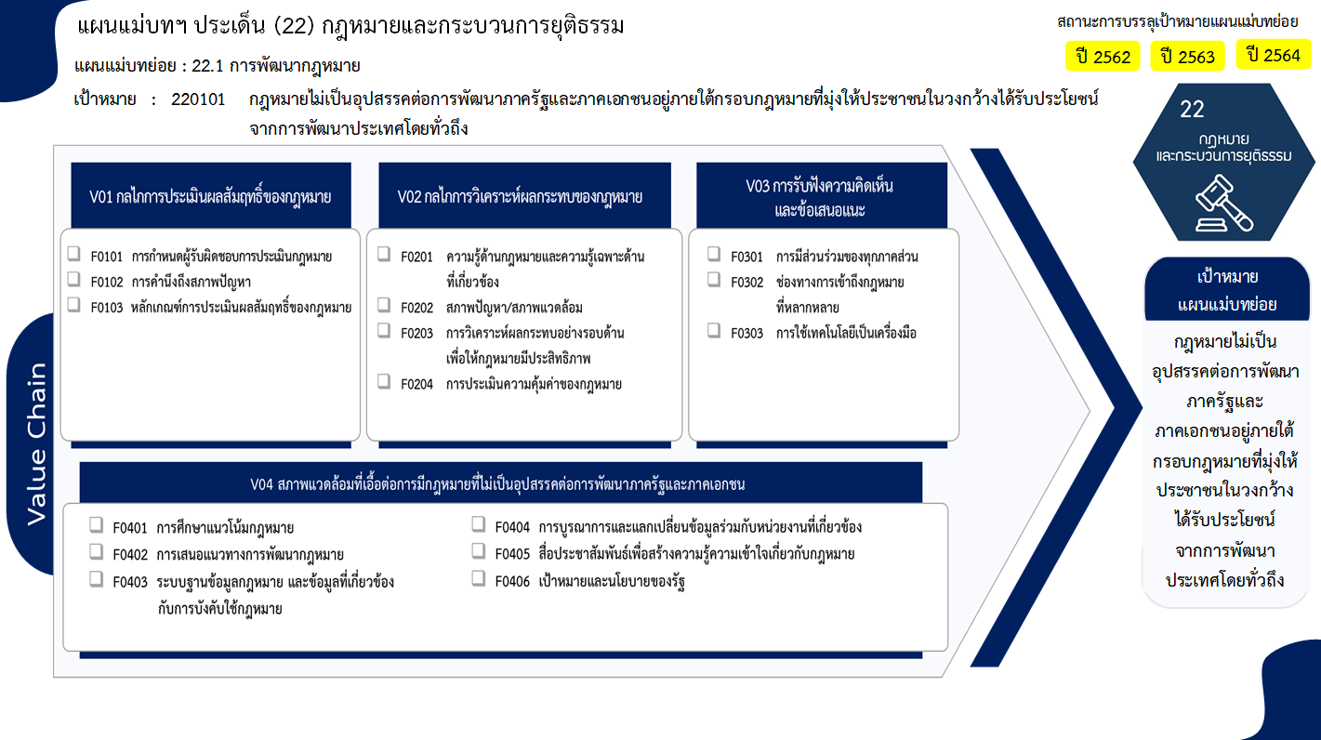
4 โครงการ
7 โครงการ
19/1* โครงการ
10 โครงการ
9 โครงการ
20/1* โครงการ
6 โครงการ
19 โครงการ
4 โครงการ
4 โครงการ
5 โครงการ
21 โครงการ
11 โครงการ
4 โครงการ
10 โครงการ
ไม่มีโครงการ
รวม 30/1* โครงการ
รวม 45/1* โครงการ
รวม 27 โครงการ
รวม 51 โครงการ
รวมทั้งสิ้น 153/2* โครงการ
220101F0406
รวมจำนวนโครงการทั้งหมด | 2 | 12 | 28 | 44 | 37 | 30 | 2 | 155

 |  |  |  |  |  |  |  |  | หมายเหตุ: n* หมายถึง โครงการเพื่อขับเคลื่อนการบรรลุเป้าหมายตามยุทธศาสตร์ชาติ ประจำปีงบประมาณ พ.ศ. 2566

4.รวม
โครงการภายใต้เป้าหมายแผนแม่บทย่อย: 220101 กฎหมายไม่เป็นอุปสรรคต่อการพัฒนาภาครัฐและภาคเอกชนอยู่ภายใต้กรอบกฎหมายที่มุ่งให้ประชาชนในวงกว้างได้รับประโยชน์จากการพัฒนาประเทศโดยทั่วถึง
กรุณา Log in เข้าระบบ eMENSCR ก่อนดำเนินการ Click ที่ link โครงการนั้น ๆ
หมายเหตุ : หากไม่ Login จะไม่สามารถดูรายละเอียดโครงการได้
โครงการที่ปรากฎเป็นโครงการที่ผ่านการอนุมัติจากผู้บริหาร (M7) ของหน่วยงานเท่านั้น (ข้อมูล ณ เดือนมีนาคม 2565)

ชื่อโครงการ / การดำเนินงาน | ปีงบประมาณ | วันที่เริ่มต้นโครงการ | วันที่สิ้นสุดโครงการ | หน่วยงานระดับกองหรือเทียบเท่า | หน่วยงานระดับกรมหรือเทียบเท่า | หน่วยงานระดับกระทรวงหรือเทียบเท่า | ประเภทโครงการ | องค์ประกอบ | ปัจจัย
พิจารณาทบทวนบทลงโทษกรรมการบริษัทกรณีการใช้ข้อมูลภายใน (insider trading) | 2559 | กันยายน 2559 | กันยายน 2563 | ฝ่ายกฎหมาย 3 | สำนักงานคณะกรรมการกำกับหลักทรัพย์และตลาดหลักทรัพย์ | กระทรวงการคลัง |  | 220101V02 | 220101F0203
งานการกำกับดูแลและติดตามการดำเนินการคืนเงินคงเหลือในระบบให้แก่ผู้ใช้บริการ กรณีการสิ้นสุดการอนุญาตสัมปทาน หรือสัญญาการให้บริการโทรศัพท์เคลื่อนที่ | 2559 | ตุลาคม 2558 | ธันวาคม 2561 | สำนักยุทธศาสตร์และการงบประมาณ | สำนักงานคณะกรรมการกิจการกระจายเสียง กิจการโทรทัศน์และกิจการโทรคมนาคมแห่งชาติ (สำนักงาน กสทช.) | องค์กรอิสระ |  | 220101V02 | 220101F0202
คณะกรรมการตรวจและร่างกฎหมายประจำของกระทรวงกลาโหม | 2561 | สิงหาคม 2561 | ธันวาคม 2561 | กรมพระธรรมนูญ | สำนักงานปลัดกระทรวงกลาโหม | กระทรวงกลาโหม |  | 220101V02 | 220101F0204
การพัฒนากฎหมายของกระทรวงคมนาคม | 2561 | ตุลาคม 2560 | กันยายน 2565 | กองกฎหมาย | สำนักงานปลัดกระทรวงคมนาคม | กระทรวงคมนาคม |  | 220101V02 | 220101F0203
การพัฒนากระบวนการจัดทำร่างกฎหมาย | 2561 | ตุลาคม 2560 | กันยายน 2562 | กองกฎหมาย | สำนักงานปลัดกระทรวงดิจิทัลเพื่อเศรษฐกิจและสังคม | กระทรวงดิจิทัลเพื่อเศรษฐกิจและสังคม |  | 220101V02 | 220101F0204
โครงการพัฒนากฎหมาย | 2561 | มกราคม 2561 | กันยายน 2562 | กองนิติการ | กรมสวัสดิการและคุ้มครองแรงงาน | กระทรวงแรงงาน |  | 220101V01 | 220101F0102
การปรับปรุงกฎหมายให้ทันสมัย และเอื้อต่อการดำเนินภารกิจ ตลอดจนไม่เป็นอุปสรรคต่อการพัฒนาระบบประกันภัย | 2561 | ตุลาคม 2560 | ธันวาคม 2563 | ฝ่ายกลยุทธ์และบริหารความเสี่ยง | สำนักงานคณะกรรมการกำกับและส่งเสริมการประกอบธุรกิจประกันภัย (คปภ.) | กระทรวงการคลัง |  | 220101V02 | 220101F0203
5.2.4 โครงการศึกษา ทบทวนและพัฒนาระเบียบข้อบังคับของการรถไฟฟ้าขนส่งมวลชนแห่งประเทศไทย (รฟม.) | 2561 | ตุลาคม 2560 | กันยายน 2565 | สำนักกฎหมาย | การรถไฟฟ้าขนส่งมวลชนแห่งประเทศไทย | กระทรวงคมนาคม |  | 220101V04 | 220101F0401
โครงการแก้ไขเพิ่มเติมประมวลกฎหมายวิธีพิจารณาความอาญา (การสอบสวนร่วมกันระหว่างพนักงานสอบสวนกับพนักงานอัยการ การกันผู้ร่วมกระทำความผิดเป็นพยาน อำนาจของพนักงานอัยการในการสอบสวนเพิ่มเติม และกลไกในการเร่งรัดติดตามการส่งผลการสอบสวนเพิ่มเติม) | 2561 | กรกฎาคม 2561 | มิถุนายน 2565 | สำนักงานนโยบาย ยุทธศาสตร์ และงบประมาณ | สำนักงานอัยการสูงสุด | องค์กรอิสระ |  | 220101V04 | 220101F0404
ร่างพระราชบัญญัติหลักเกณฑ์เกี่ยวกับการจัดทำร่างกฎหมายและการประเมินผลสัมฤทธิ์ของกฎหมาย พ.ศ. .... | 2561 | มีนาคม 2561 | กันยายน 2562 | สำนักงานเลขาธิการ | สำนักงานคณะกรรมการกฤษฎีกา | สำนักนายกรัฐมนตรี |  | 220101V01 | 220101F0103
โครงการส่งเสริมให้เกิดการพัฒนาระบบเกษตรพันธสัญญา | 2561 | ตุลาคม 2560 | กันยายน 2561 | สำนักงานเลขานุการคณะกรรมการส่งเสริมและพัฒนาระบบเกษตรพันธสัญญา | สำนักงานปลัดกระทรวงเกษตรและสหกรณ์ | กระทรวงเกษตรและสหกรณ์ |  | 220101V02 | 220101F0202
โครงการจัดทำระเบียบศุลกากรเพื่อรองรับการพาณิชย์อิเล็กทรอนิกส์ (e-Commerce) ในเขตพื้นที่เศรษฐกิจพิเศษภาคตะวันออก (EEC) | 2561 | ตุลาคม 2560 | ธันวาคม 2562 | สำนักงานศุลกากรตรวจสินค้าท่าอากาศยานสุวรรณภูมิ (สสภ.) | กรมศุลกากร | กระทรวงการคลัง |  | 220101V04 | 220101F0402
การศึกษาแนวทางเพื่อทบทวนกฎหมายเกี่ยวกับการคุ้มครองผู้บริโภคในกิจการกระจายเสียงและกิจการโทรทัศน์ | 2561 | มกราคม 2561 | ธันวาคม 2561 | สำนักยุทธศาสตร์และการงบประมาณ | สำนักงานคณะกรรมการกิจการกระจายเสียง กิจการโทรทัศน์และกิจการโทรคมนาคมแห่งชาติ (สำนักงาน กสทช.) | องค์กรอิสระ |  | 220101V04 | 220101F0401
การกำหนดและกำกับดูแลโครงสร้างอัตราค่าบริการโทรศัพท์เคลื่อนที่ภายในประเทศ | 2561 | มกราคม 2561 | ธันวาคม 2562 | สำนักยุทธศาสตร์และการงบประมาณ | สำนักงานคณะกรรมการกิจการกระจายเสียง กิจการโทรทัศน์และกิจการโทรคมนาคมแห่งชาติ (สำนักงาน กสทช.) | องค์กรอิสระ |  | 220101V04 | 220101F0402
โครงการการจัดทำร่างอนุบัญญัติเพื่อกำหนดหลักเกณฑ์การดำเนินการรองรับการปฏิบัติตามกฎหมายว่าด้วยการเพิ่มประสิทธิภาพการบังคับใช้กฎหมาย | 2562 | มกราคม 2562 | ธันวาคม 2563 | กรมพระธรรมนูญ | สำนักงานปลัดกระทรวงกลาโหม | กระทรวงกลาโหม |  | 220101V02 | 220101F0203
โครงการพัฒนาประมวลกฎหมายผลิตภัณฑ์สุขภาพ | 2562 | ตุลาคม 2561 | กันยายน 2562 | กลุ่มกฎหมายอาหารและยา | สำนักงานคณะกรรมการอาหารและยา | กระทรวงสาธารณสุข |  | 220101V04 | 220101F0402
โครงการทบทวนกฎหมายศุลกากร | 2562 | ตุลาคม 2561 | กันยายน 2562 | กองกฎหมาย (กกม.) | กรมศุลกากร | กระทรวงการคลัง |  | 220101V02 | 220101F0202
โครงการสัมมนาแนวทางการดำเนินการตามมาตรา ๗๗ ของรัฐธรรมนูญ แห่งราชอาณาจักรไทย | 2562 | เมษายน 2562 | กรกฎาคม 2562 | กองนิติธรรม | สำนักเลขาธิการคณะรัฐมนตรี | สำนักนายกรัฐมนตรี |  | 220101V04 | 220101F0402
สนับสนุนประสานงานการเมืองและกิจการรัฐสภา | 2562 | ตุลาคม 2561 | กันยายน 2565 | กองประสานงานการเมือง (กปม.) | สำนักเลขาธิการนายกรัฐมนตรี | สำนักนายกรัฐมนตรี |  | 220101V04 | 220101F0404
การทบทวนความเหมาะสมทางกฎหมาย ของกรมการขนส่งทางบก | 2562 | เมษายน 2562 | กันยายน 2564 | สำนักกฎหมาย | กรมการขนส่งทางบก | กระทรวงคมนาคม |  | 220101V02 | 220101F0203
สัมมนา "กฎหมายลิขสิทธิ์และกฎหมายสิทธิบัตรฉบับใหม่" | 2562 | ตุลาคม 2561 | กันยายน 2562 | สำนักกฎหมาย | กรมทรัพย์สินทางปัญญา | กระทรวงพาณิชย์ |  | 220101V02 | 220101F0201
คณะกรรมการตรวจร่างกฎหมายประจำกระทรวง | 2562 | ตุลาคม 2561 | กันยายน 2562 | สำนักกฎหมายและระเบียบกลาง | สำนักงานปลัดสำนักนายกรัฐมนตรี | สำนักนายกรัฐมนตรี |  | 220101V02 | 220101F0203
Digital Law Center (ปีงบประมาณ พ.ศ. 2562) | 2562 | ตุลาคม 2561 | กันยายน 2562 | สำนักกฏหมาย | สำนักงานพัฒนาธุรกรรมทางอิเล็กทรอนิกส์ | กระทรวงดิจิทัลเพื่อเศรษฐกิจและสังคม |  | 220101V03 | 220101F0303
จัดทำร่างอนุบัญญัติหรือแนวทางเพื่อรองรับร่างพระราชบัญญัติ | 2562 | ตุลาคม 2561 | ธันวาคม 2562 | สำนักงานเลขาธิการ | สำนักงานคณะกรรมการกฤษฎีกา | สำนักนายกรัฐมนตรี |  | 220101V01 | 220101F0103
กำหนดผู้รับผิดชอบในการตรวจสอบ ติดตาม และประเมินผลการดำเนินการของหน่วยงานของรัฐให้เป็นไปตามร่างพระราชบัญญัติ | 2562 | มกราคม 2562 | กันยายน 2562 | สำนักงานเลขาธิการ | สำนักงานคณะกรรมการกฤษฎีกา | สำนักนายกรัฐมนตรี |  | 220101V01 | 220101F0101
การจัดสัมมนาเพื่อสร้างความรู้ ความเข้าใจในการดำเนินการตาม ร่างพระราชบัญญัติให้แก่หน่วยงานที่เกี่ยวข้อง | 2562 | ตุลาคม 2561 | ธันวาคม 2562 | สำนักงานเลขาธิการ | สำนักงานคณะกรรมการกฤษฎีกา | สำนักนายกรัฐมนตรี |  | 220101V03 | 220101F0301
จัดทำ/พัฒนาหลักสูตรฝึกอบรม ให้แก่เจ้าหน้าที่ในหน่วยงานของรัฐ | 2562 | ตุลาคม 2561 | กันยายน 2562 | สำนักงานเลขาธิการ | สำนักงานคณะกรรมการกฤษฎีกา | สำนักนายกรัฐมนตรี |  | 220101V03 | 220101F0301
จัดทำหรือปรับปรุงคู่มือการร่างกฎหมายให้มีความครบถ้วนเพื่อใช้เป็นคู่มืออ้างอิงในการจัดทำร่างกฎหมาย | 2562 | ตุลาคม 2561 | ธันวาคม 2562 | สำนักงานเลขาธิการ | สำนักงานคณะกรรมการกฤษฎีกา | สำนักนายกรัฐมนตรี |  | 220101V02 | 220101F0201
ปรับปรุงบทบาทการทำหน้าที่ของ นักกฎหมายกฤษฎีกาในการทำหน้าที่ ฝ่ายเลขานุการของคณะกรรมการกฤษฎีกา และปรับปรุงระบบการทำงานของสำนักงานฯ | 2562 | ตุลาคม 2561 | กันยายน 2562 | สำนักงานเลขาธิการ | สำนักงานคณะกรรมการกฤษฎีกา | สำนักนายกรัฐมนตรี |  | 220101V04 | 220101F0402
จัดสัมมนาร่วมกันระหว่างกรรมการกฤษฎีกา เพื่อหารือแนวทางการปรับปรุงประสิทธิภาพในการตรวจพิจารณาร่างกฎหมายและการให้ความเห็นทางกฎหมาย | 2562 | มกราคม 2562 | กันยายน 2562 | สำนักงานเลขาธิการ | สำนักงานคณะกรรมการกฤษฎีกา | สำนักนายกรัฐมนตรี |  | 220101V03 | 220101F0301
จัดทำแผนนิติบัญญัติ | 2562 | เมษายน 2562 | ธันวาคม 2563 | สำนักงานเลขาธิการ | สำนักงานคณะกรรมการกฤษฎีกา | สำนักนายกรัฐมนตรี |  | 220101V04 | 220101F0402
สำรวจโทษอาญาที่มีการจำคุก และปรับ ที่สามารถเปรียบเทียบเพื่อให้คดียุติได้ ให้เป็นโทษปรับทางปกครอง | 2562 | มกราคม 2562 | กันยายน 2562 | สำนักงานเลขาธิการ | สำนักงานคณะกรรมการกฤษฎีกา | สำนักนายกรัฐมนตรี |  | 220101V04 | 220101F0401
จัดทำกฎหมายเพื่อเปลี่ยนโทษอาญาเป็นโทษปรับเป็นพินัย | 2562 | มกราคม 2562 | ธันวาคม 2563 | สำนักงานเลขาธิการ | สำนักงานคณะกรรมการกฤษฎีกา | สำนักนายกรัฐมนตรี |  | 220101V02 | 220101F0203
จัดทำพระราชบัญญัติว่าด้วยโทษปรับเป็นพินัย พ.ศ. .... | 2562 | ตุลาคม 2561 | ธันวาคม 2563 | สำนักงานเลขาธิการ | สำนักงานคณะกรรมการกฤษฎีกา | สำนักนายกรัฐมนตรี |  | 220101V04 | 220101F0402
โครงการประชาสัมพันธ์การส่งเสริมและพัฒนาระบบเกษตรพันธสัญญา | 2562 | ตุลาคม 2561 | กันยายน 2562 | สำนักงานเลขานุการคณะกรรมการส่งเสริมและพัฒนาระบบเกษตรพันธสัญญา | สำนักงานปลัดกระทรวงเกษตรและสหกรณ์ | กระทรวงเกษตรและสหกรณ์ |  | 220101V04 | 220101F0405
โครงการสานสัมพันธ์กฎหมายเกษตรพันธสัญญาสู่ภูมิภาค | 2562 | ตุลาคม 2561 | กันยายน 2563 | สำนักงานเลขานุการคณะกรรมการส่งเสริมและพัฒนาระบบเกษตรพันธสัญญา | สำนักงานปลัดกระทรวงเกษตรและสหกรณ์ | กระทรวงเกษตรและสหกรณ์ |  | 220101V02 | 220101F0201
โครงการการทบทวนความเหมาะสมและการปรับปรุงแก้ไขกฎหมายของกระทรวงศึกษาธิการ ประจำปีงบประมาณ พ.ศ. 2562 | 2562 | ตุลาคม 2561 | กันยายน 2562 | สำนักนิติการ | สำนักงานปลัดกระทรวงศึกษาธิการ | กระทรวงศึกษาธิการ |  | 220101V02 | 220101F0202
...

